Jinetes
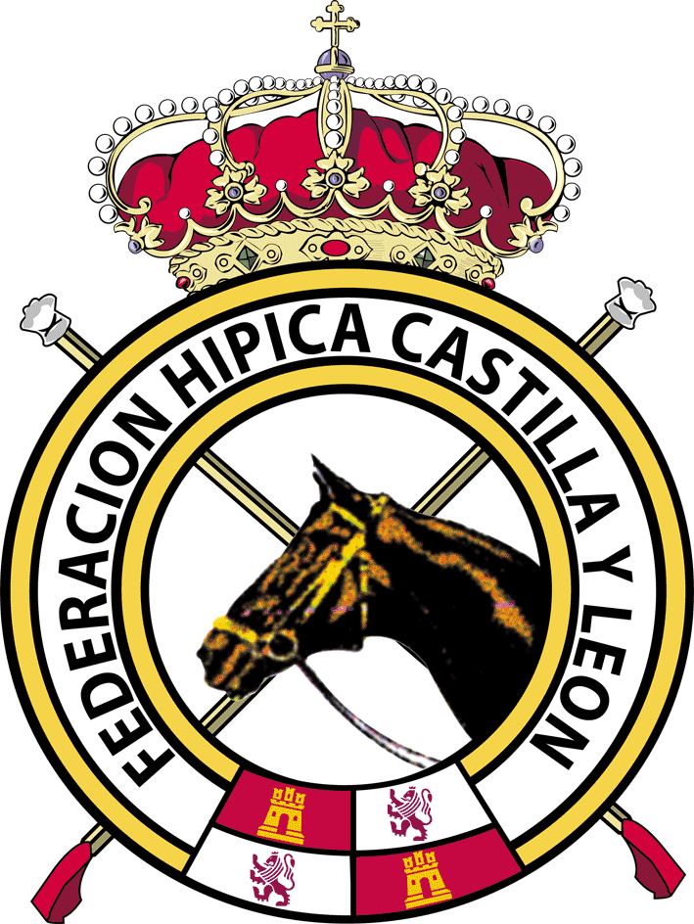

 |  | LIGA DE RAID FEDERACIÓN HÍPICA CASTILLA Y LEÓN 2017
 |  |  |  | Promoción 40

Posición | Nombre | Husillos | Hornillos | El Espinar | Cuellar | Riocabado | Tordesillas | Ávila | TOTAL
1 | Jose Eugenio Espinosa | 12 |  |  |  |  |  |  | 12
1 | Amador Campo | 12 |  |  |  |  |  |  | 12
1 | Marta Pérez Collantes | 12 |  |  |  |  |  |  | 12
2 | Pablo Rodríguez Moreno | 11 |  |  |  |  |  |  | 11
2 | Carlos García Clavero | 11 |  |  |  |  |  |  | 11
2 | Claudia Zorrilla del Olmo | 11 |  |  |  |  |  |  | 11
2 | Esther Rojo Trigueros | 11 |  |  |  |  |  |  | 11
2 | Aitor Dehesa | 11 |  |  |  |  |  |  | 11
2 | Jose María de Diego |  | 11 |  |  |  |  |  | 11
2 | Pablo Barriga Velasco |  | 11 |  |  |  |  |  | 11
2 | Lucía Clavero Pérez |  | 11 |  |  |  |  |  | 11
2 | Pablo Barriga Santos |  | 11 |  |  |  |  |  | 11
2 | Mario James Núñez de Valverde |  |  | 11 |  |  |  |  | 11
3 | Jose María Palencia |  | 8 |  |  |  |  |  | 8
3 | Esteban Morón Siegfried |  |  | 8 |  |  |  |  | 8
4 | Marcos Sánchez Morales |  |  | 7 |  |  |  |  | 7
5 | Jose Antonio Cascales |  | 1 |  |  |  |  |  | 1

